Sheet1
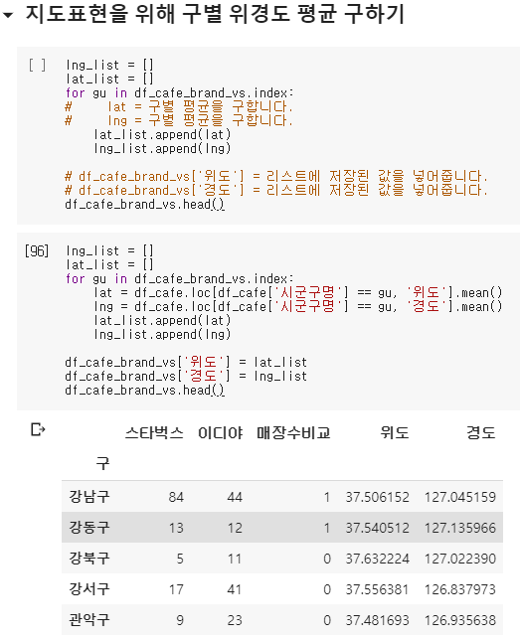
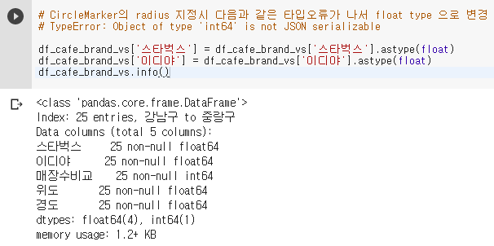
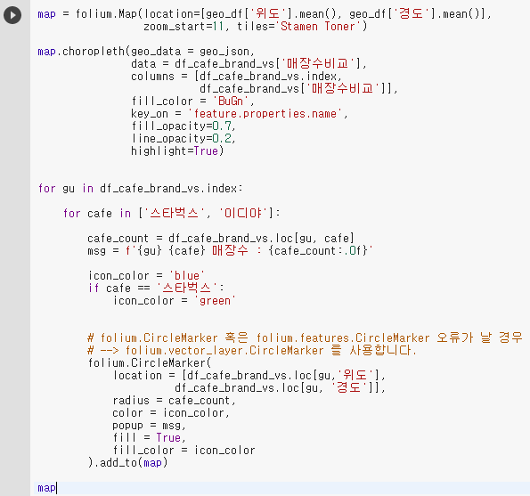
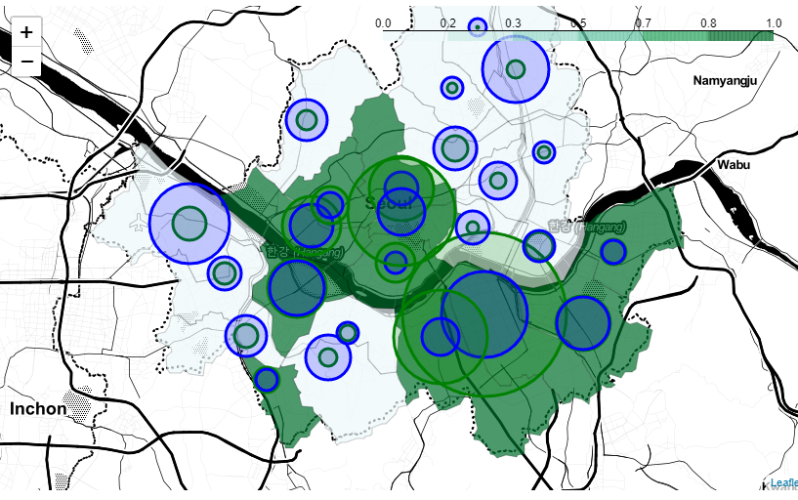
coffee는 "스타벅스"가 포함되어있는 지점명들

시도별 데이터에 결측치가 있는지 확인한다. |  | 시도명과 해당 지역의 지점수를 확인한다
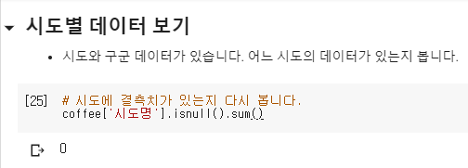

상호명에 스타벅스가 포함되어있는 매장들의 시군구명의 unique를 조회. 해당 매장들의 위치를 알 수 있음

상권업종중 분류명을 조회 | 경도와 위도 데이터 를 그래프로 나타낸다.. df_store의 요소중 첫번째부터 1000번까지의 매장 위치를 위도와 경도 그래프로 나타낸다.
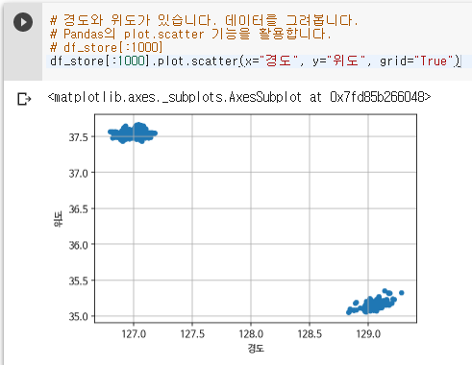

shape = 행과 열의 수를 알려주는 것

서울에 위치한 것만 보기 위해 시도명에 서울이 들어가는 데이터만 df_seoul에 담는다 |  |  | 결측치 확인(null확인) |  |  |  | value_counts는 분류에 따른 수 (rollup비스무리함)
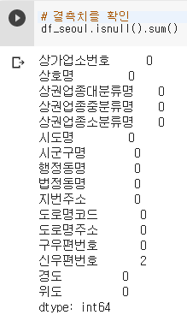
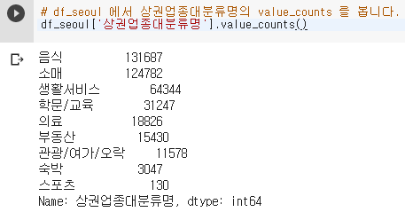

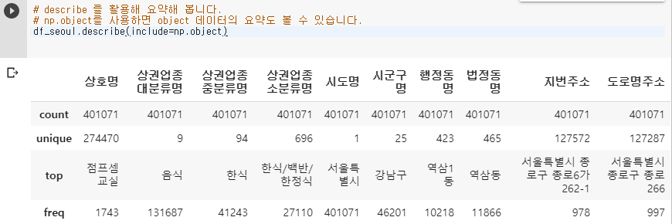
describe를 사용하여 정보를 요약. np.object를 사용해 object 데이터의 요약도 확인. |  |  |  |  |  |  | np.number를 사용하면 수치 데이터만 요약한다. 여기서는 위도와 경도만 불러와서 사용한다.
 |  |  |  |  |  |  | 변수 뒤에 []를 붙이고, 안에 list형태( [[' ', ' ']] 로 전달한다.
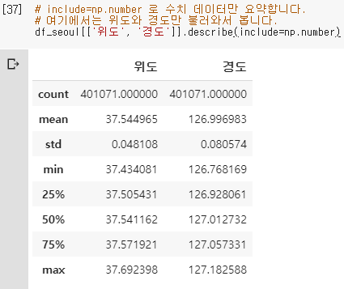

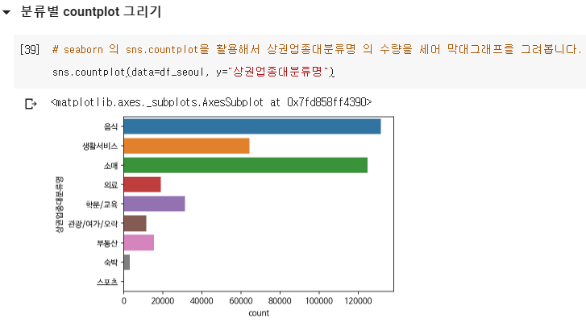
칼럼의 수량을 세어 막대그래프로 그린다
 |  |  |  |  | 상권업종대분류명에서 음식이라는 문자가 들어간 데이터만 뽑는다. 뽑은 데이터를 df_food에 넣는다.

상권업종중분류명 카테고리에 해당되는 데이터수를 countplot 차트로 그린다. |  |  |  | 왼쪽과 같이 만들면, 분류명의 텍스트가 겹치므로 x와 y축을 바꿔 아래와 같은 차트로 만든다.
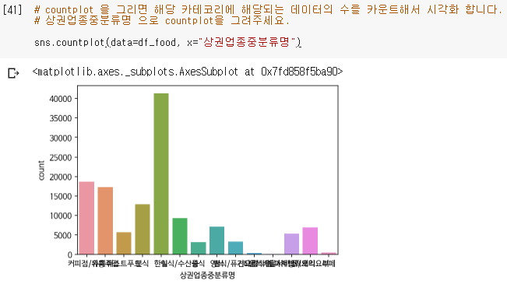
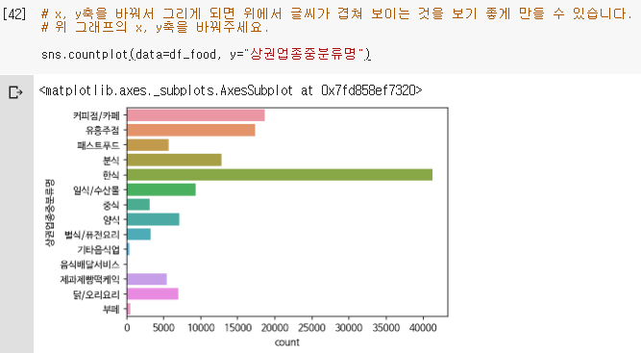

상권업종분류명에서 특정 업종만 가져오기 위해 아래와같이 작성. 패스트푸드 업종만 가져온다. |  |  |  |  |  | 칼럼명이 기억나지 않는다면, 칼럼명을 .columns로 조회 할 수 있다.

패스트푸드의 상호명 중 유일한 값들만 가져온다.

상호명에서 브랜드명을 추출한다. 이 때 대소문자가 섞여 있을 수 있으므로 모든 데이터를 소문자로 만들어 저장한다. lower를 사용

이디야의 데이터만 가져온다.

스타벅스와 이디야의 영문, 한글 이름이 들어가는 데이터만 막막 가져온다. |  |  |  |  |  | 스타벅스와 이디야의 모든 데이터를 가져와 df_café변수에 넣는다.

상호명 칼럼에 스타벅스| .. 가 있으면 브랜드명 = 스타벅스 |  |  |  |  | 스타벅스가 아닌 데이터는 이디야로 넣는다. 아래는 결측치를 이디야로 채워준다.

상호명에 결측치가 있는지 확인한다. |  |  | fillna -> 결측치 값을 대체하는것. 스벅 넣고 남은것들(=이디야)에는 이디야로 대체한다.
 |  |  |  |  |  |  |  | 상호명과 브랜드명의 변경이 성공적인지 확인
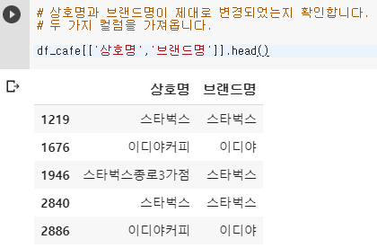

브랜드별 수량을 센다(매장수??)

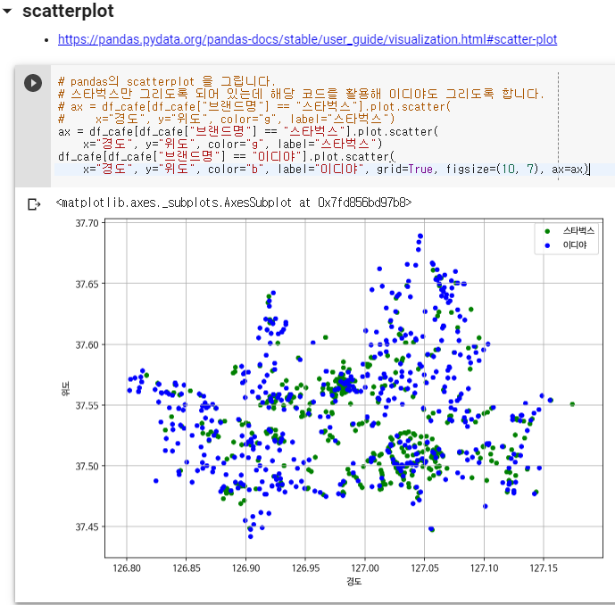
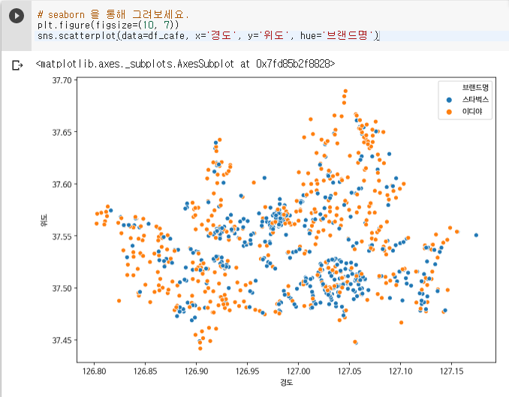

geo_df 에 df_café를 넣고 그래프를 그린다.
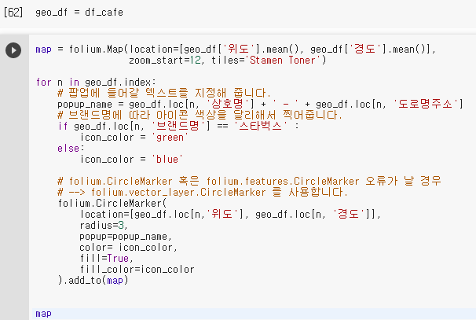
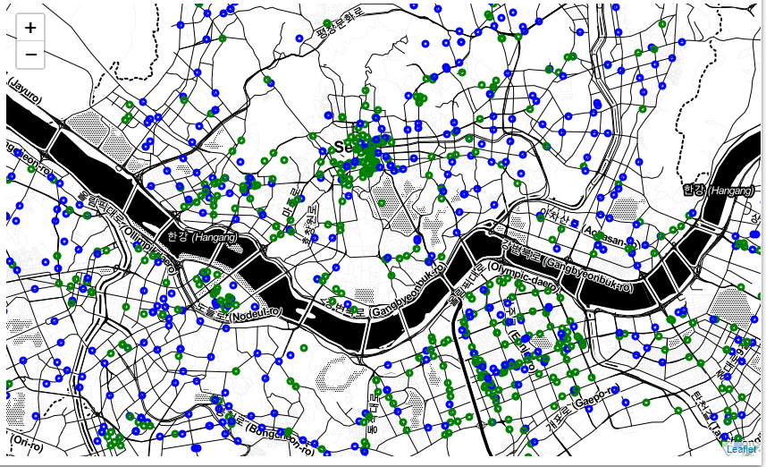

구별 점포수를 리스트
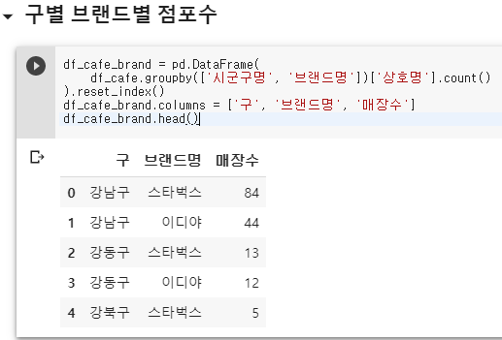

 |  |  |  |  |  |  | 시군구명으로 그룹짓고, 각 시군구명당 상호명의 개수를 센다.(스타벅스+이디야)
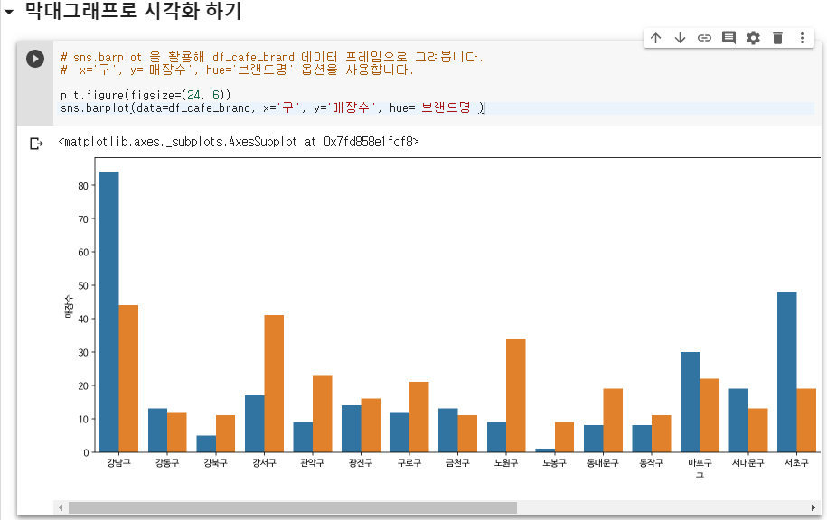
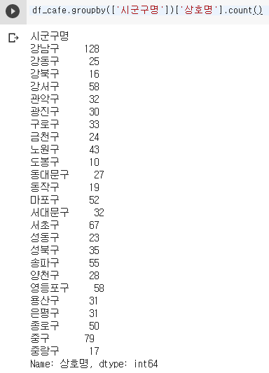

표로 정리. (스타벅스+이디야 매장수의 구당 개수) |  | 스타벅스와 이디야가 어느 구에 몇 매장씩 있는지 구함
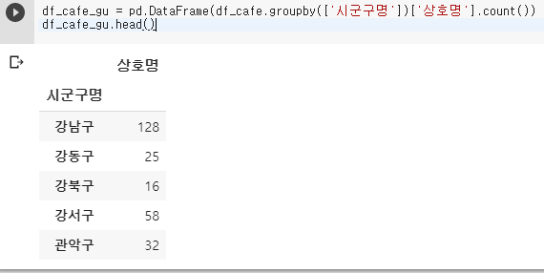
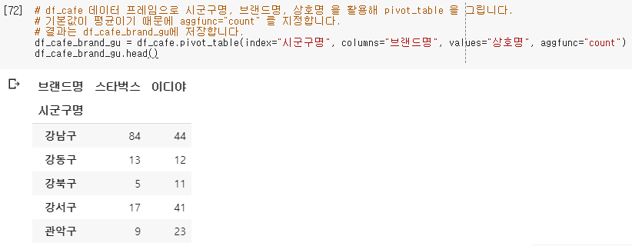

위의 내용을 막대그래프로 표현
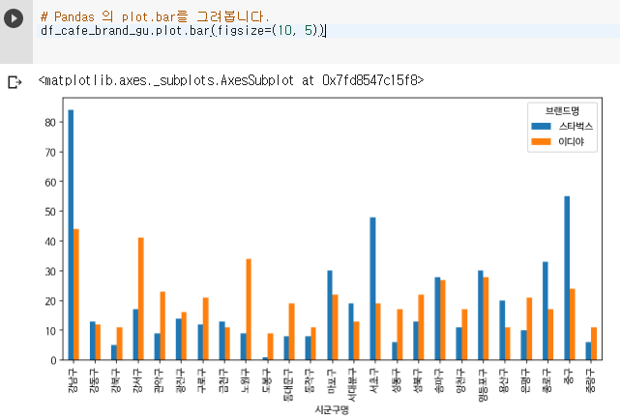

json파일을 다운로드 받고, import한다

이디야와 스타벅스를 각 초록/파랑 점으로 설정하여 위치를 지도에 찍는다.
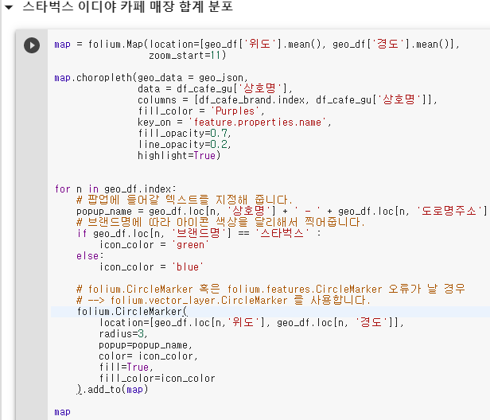
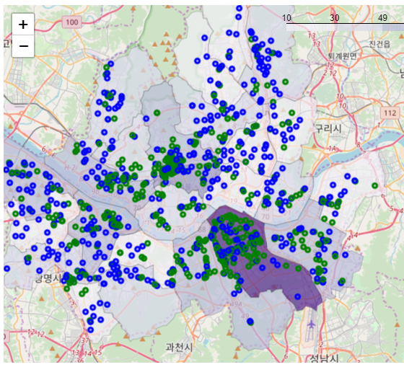

스타벅스 매장이 시군구 당 몇개씩 있는지 확인
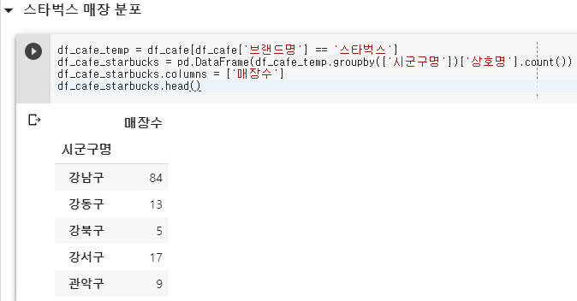

확인한 내용을 지도에 찍는다.
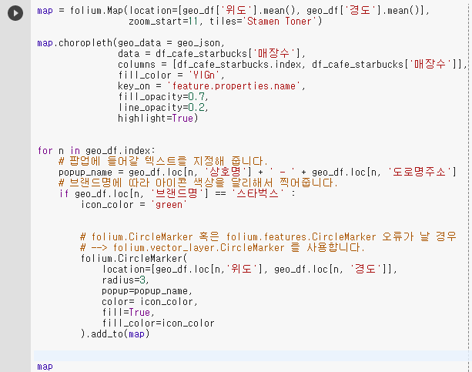
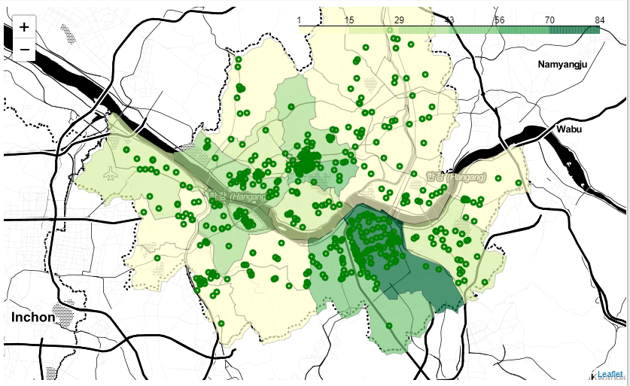

이디야 매장이 시군구당 몇개씩 있는지 확인
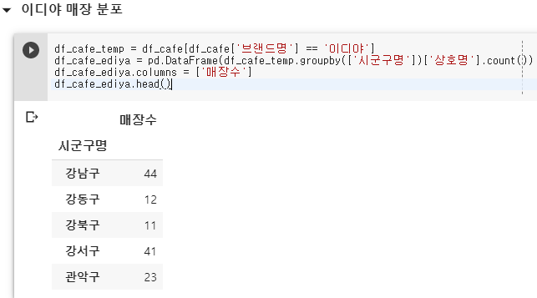

 |  |  |  |  |  | 지도라이브러리를 사용 할 때 folium이라는 라이브러리를 사용한다.
 |  |  |  |  |  | 지도의 모양과 구성내용을 걸정 해 줄 수 있다.

확인한 내용을 지도에 찍는다
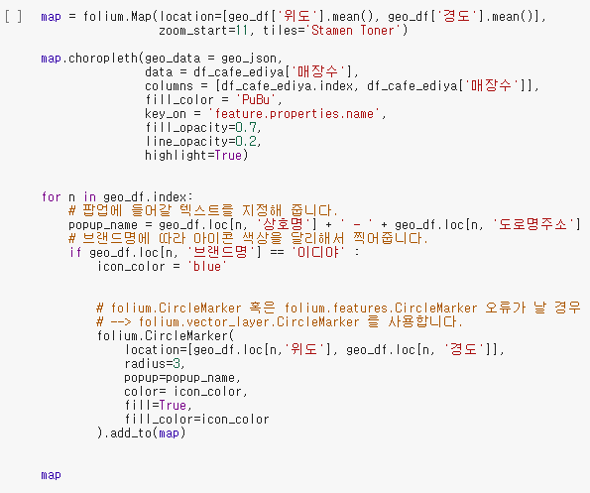
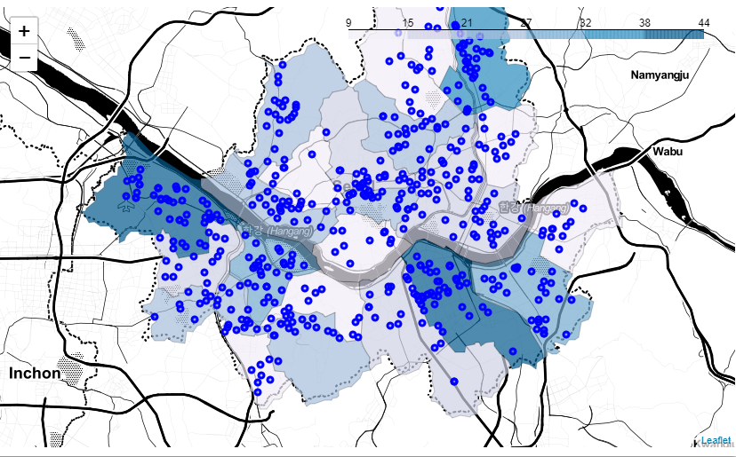

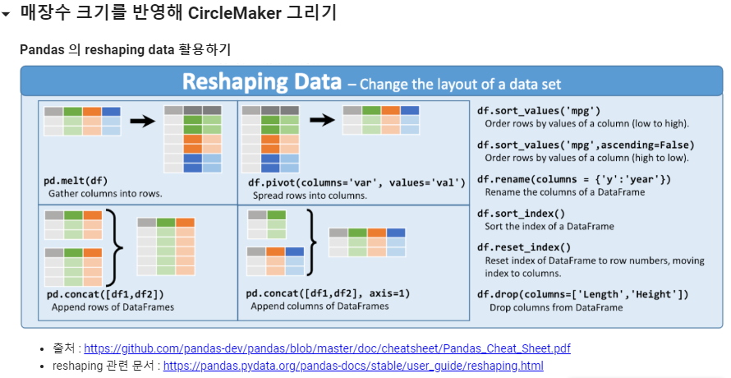
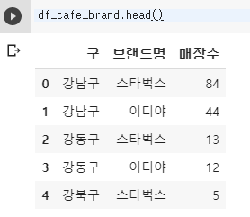

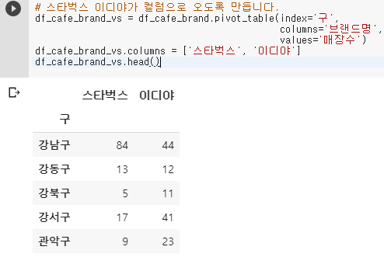

스타벅스와 이디야의 수를 비교해서 스벅이 더 많으면 1을, 아니면 0을 반환하는 함수를 생성한다. 비교표에 사용한다. |  |  |  |  |  | 위와 같지만 보다 간결하게 표현함
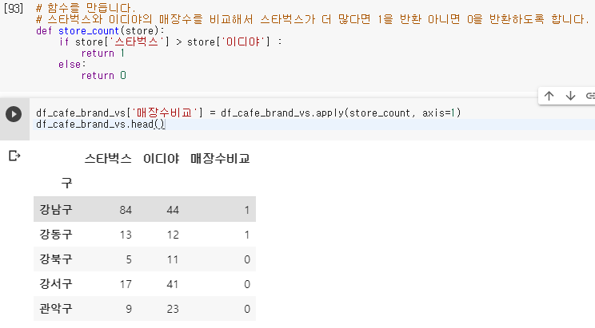
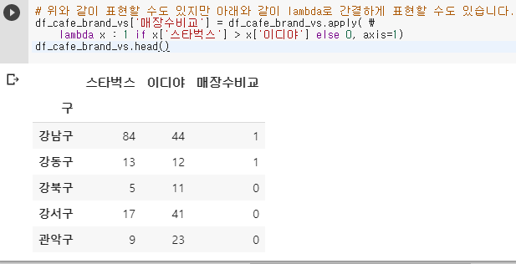

구별 위경도 평균 구하기. lat와 lng 등의 변수는 아래과 같은 역할이다.

